상품제안서
에르메스 운자르뎅 수르닐 헤어바디 5세트 [세트B] | 상품코드: F30339

 |  | 02-412-0044 | www.easy1.co.kr
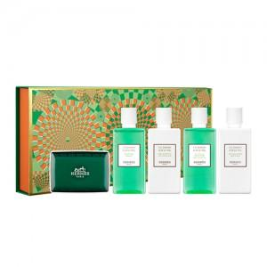

【상세/제작정보】 | <p>고객센터로 가격 문의해주세요!&nbsp;</p><p>&nbsp;</p>

【인쇄/포장옵션】 | / 포장불가능

【공급단가】 | 수량
*VAT별도 | 단가

【상품 URL】 | https://dev.easy1.co.kr:443/src/goods_detail.php?gdno=30339

